Toelichting
Technische toelichting bij de tabellen

Methode
Inleidend
Energieafhankelijkheid wordt alleen berekend voor primaire energiedragers, zoals aardoliegrondstoffen, maar niet voor secundaire energiedragers, zoals aardolieproducten. Vervolgens wordt op basis van deze primaire energiedragers de energieafhankelijkheid voor het totaal van energiedragers berekend. De energieafhankelijkheid van een primaire energiedrager wordt daartoe gewogen met het aandeel in het totale energieaanbod van de hoofdgroep energiedragers waar die primaire energiedrager onderdeel van is. Dat betekent bijvoorbeeld dat de energieafhankelijkheid van aardoliegrondstoffen gewogen is met het verbruik van aardoliegrondstoffen en -producten. De berekening is beperkt tot primaire energiedragers, omdat het voor secundaire energiedragers moeilijk is de oorsprong precies vast te stellen. Stel benzine wordt geproduceerd in een Belgische raffinaderij en de grondstof hiervoor is ruwe olie uit drie verschillende landen. Volgens de data is dan de oorsprong België, en niet de landen waar de ruwe olie vandaan komt.

In detail
De afhankelijkheid van een energiedrager uit het buitenland is gedefinieerd als het aandeel invoer in de som van winning en invoer. Uitgedrukt in een formule is de afhankelijkheid van een energiedrager:
F(1) De = Ie / (We + Ie)
W: Winning (heeft per definitie alleen betrekking op primaire energiedragers) I: Invoer (exclusief directe doorvoer) De: Afhankelijkheid van een energiedrager e
De gewogen afhankelijkheid van een primaire energiedrager is:
F(2) GDe = De * Ae / Agroep-primair * Agroep-totaal / Atotaal
GDe: Gewogen afhankelijkheid A: Totaal primair energieaanbod (internationaal TPES genoemd)
De energieafhankelijkheid van Nederland is de som van GDe voor alle primaire energiedragers e. De afhankelijkheid wordt dus gewogen met i) Ae / Agroep-primair, het aandeel van de energiedrager in de ‘groep’ primaire energiedragers tot welke het behoort en ii) Agroep-totaal / Atotaal, het aandeel van de ‘groep’ in het totaal aanbod van alle energiedragers. Hierbij staat ‘groep’ voor de hoofdgroepen in de energiebalans, namelijk kool en -producten, aardolie en -producten, aardgas, hernieuwbare energie en overige energiedragers. Elektriciteit wordt buiten beschouwing gelaten in de berekening omdat dit een secundaire energiedrager is, en wordt dus niet meegenomen in het totaal primair energieaanbod Atotaal.
De vervolgvraag is om de afhankelijkheid per land van oorsprong van de invoer te bepalen. Dit is een uitbreiding van de formules F(1) en F(2):
F(3) De,l = Ie, land / (W + Ie, totaal) F(4) GDe,l = De,l * Ae / Agroep-primair * Agroep-totaal / Atotaal

Over de tabellen
Tabel NL1 geeft de geschaalde energieafhankelijkheid naar land GDe,l weer voor Nederland in 2015-2022, 2023** en 2024**. Tabel EU1 geeft de geschaalde energieafhankelijkheid naar land GDe,l weer voor de EU in 2015-2023. Geaggregeerd naar alle energiedragers.
Tabel NL2 en EU2 geven het aandeel van invoer in de som van winning en invoer De,l per energiedrager weer. Stel de winning W is nul, dan is de som van De,l over alle landen opgeteld 100%.
De afhankelijkheid De,l maal de eerse term (Ae / Agroep-primair) geeft het invoer aandeel van de energiedrager in de groep primaire energiedragers tot welke deze behoort weer, deze zijn weergegeven in Tabel NL3 en Tabel EU3. In deze tabellen is 100% het totaal verbruik van de betreffende primaire energiedrager groep waartoe de energiedrager behoort.
We hebben specifiek twee grafieken gemaakt voor de primaire energiedragergroepen aardgas en aardoliegrondstoffen. De energiedragers zijn geaggregeerd naar energiedragers in de aardgasgroep (LNG en gasvormig aardgas) en in de oliegrondstoffengroep (ruwe aardolie, aardgascondensaat en additieven). In de bovenste figuur zie je dat het invoer aandeel van energiedrager is gestegen van ~45% tot ~85% van het totaal aardgasverbruik. De winning is afgenomen doordat het gasveld in Groningen is gesloten, waardoor het aandeel van invoer is toegenoemen. In de figuur is te zien dat het aandeel Russisch (oranje) is afgenomen sinds 2022 en dat het aandeel aardgas uit de VS (blauw) is toegenomen.
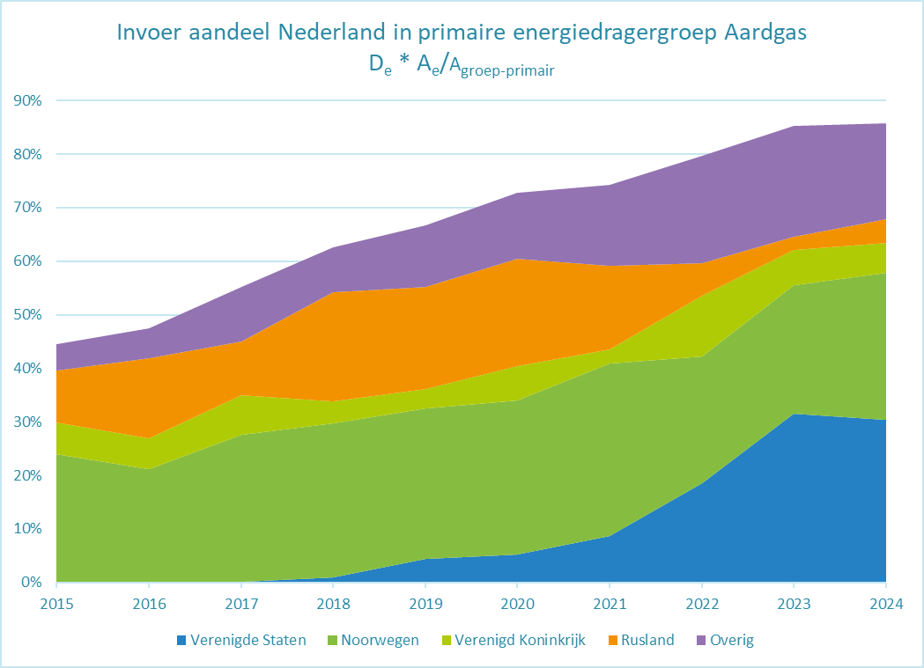
In de onderste figuur is te zien dat het aandeel invoer in de primaire energiedragergroep aardoliegrondstoffen stijgt van ~96% naar ~99%, wat betekent dat van alle aardoliegrondstoffen bijna 99 procent wordt ingevoerd en er dus bijna geen winning is. Het grootste deel wordt ingevoerd uit de Verenigde staten vanaf 2022; daarvoor kwam het grootste deel uit Rusland.
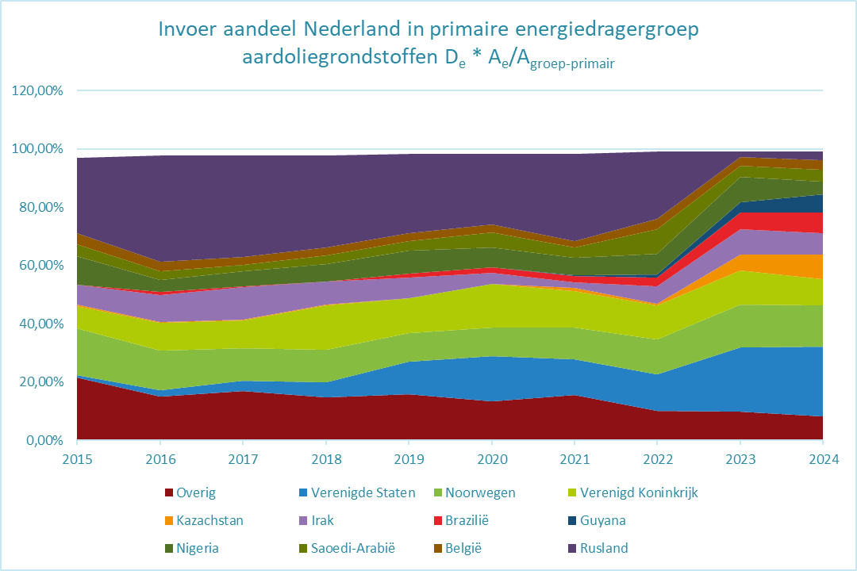
Definitie land van oorsprong Het land van invoer heeft per energiedrager(groep) een afwijkende definitie volgens internationale afspraken voor jaarlijkse energie import statistieken.

Het land van oorsprong is het land waar de goederen oorspronkelijk vandaan komen. Oftewel, het land waar de goederen zijn voortgebracht, vervaardigd of waar deze de laatste ingrijpende, economisch gerechtvaardigde be- of verwerking hebben ondergaan. Daarbij kan het gaan om vervaardiging van een nieuw product of een belangrijk deel van het productieproces. De oorsprong van goederen uit derde landen dient te worden bepaald overeenkomstig de bepalingen in de douanewetten van de EU (Union Customs Code) inzake regels voor goederen met een niet-preferentiële oorsprong.
Aan de hand van deze definitie is voor de aardolieproducten het land van oorsprong vaak waar het product uit de raffinaderij komt. Het is mogelijk dat de ruwe olie waaruit het product gemaakt wordt uit een ander land komt. Een voorbeeld: in land X gewonnen ruwe olie wordt vervoerd naar een raffinaderij in land Y. Deze raffinaderij maakt daar benzine van, die vervolgens naar Rotterdam verscheept wordt. Het land van oorsprong van deze benzine kan dan geregistreerd zijn als land Y. Daarnaast zou het ook kunnen dat het land van laatste inscheping of tussentijdse opslag wordt geregistreerd als land van oorsprong. Hierdoor is het concept ‘land van oorsprong’ soms niet eenduidig. Per energiedragergroep kan de betekenis ook verschillen volgens internationale afspraken van de energiestatistieken. In de maatwerktabel 'Energie invoer naar land van oorsprong' wordt hier nog meer uitleg gegeven over hoe dit zit bij de Nederlandse tabel.

Data en gebruikte bronnen
Voor de Nederlandse energieafhankelijkheid is gebruik gemaakt van de invoer naar land uit de maatwerktabel Energie invoer naar land van oorsprong 2015-2024 voor de tabellen met data voor Nederland. Voor het aanbod en de winning is gebruik gemaakt van de CBS "Energiebalans; aanbod, omzetting en verbruik"-tabel. Voor de Europese energieafhankelijkheid is gebruik gemaakt van de ‘energy balances’ van Eurostat - de tabel Energy balances (nrg_bal). Hierin zijn per energiedrager de variabelen Total energy supply en Primary production gekozen. Voor invoer is de tabel Trade by partner county gebruikt (nrg_t). De fysieke eenheden van de Trade by partner country tabel zijn met behulp van de Nederlandse verbrandingswaarden omgerekend naar gigajoules (GJ), dit leidt tot een extra onnauwkeurigheid op de totale indicator in ordegrootte van 0,5 procent. Om de selectie energiedragers voor de Nederlandse en de Europese dataset overeen te laten komen, zijn de Europese energiedragers geaggregeerd. Voor Europese data over aardgas maken we gebruik van jaarcijfers, waarbij de invoer exclusief doorvoer is gedefinieerd. Voor de Nederlandse dataset is de aardgasdata inclusief doorvoer, om aan te sluiten bij de CBS "Energiebalans; aanbod, omzetting en verbruik"-tabel. Bovendien levert de invoer exclusief doorvoer in het Nederlandse geval tot een ongelijke behandeling van lng en gasvormig aardgas.
Bronnen
Maatwerktabel | Energie invoer naar land van oorsprong 2015-2024
Statline Energiebalans
Eurostat complete energy balances
Eurostat trade by partner counry
Eurostat database

Gerelateerde links
StatLine - Nationale balans vaste biomassa: productie en verbruik; energiedragers (cbs.nl)

Privacy
Privacy is een groot goed. Ook als je niks te verbergen hebt, heb je heel wat te beschermen. Het CBS is het Statistisch Bureau van Nederland dat onafhankelijk onderzoek uitvoert. Het CBS werkt bij elk onderzoek met strenge eisen om data op een veilige manier te verwerven, te verwerken en te publiceren en is transparant over de manier van werken en de methodieken.
Het CBS verzamelt gegevens van natuurlijke personen, bedrijven en instellingen. Dit is wettelijk vastgelegd in de CBS-wet en de Algemene Verordening Gegevensbescherming (AVG). Identificerende persoonskenmerken worden na ontvangst direct gepseudonimiseerd. Hierdoor kan het onderzoek alleen worden uitgevoerd op gegevens met een pseudosleutel. Bij publicatie zorgt het CBS er bovendien voor dat natuurlijke personen of bedrijven niet herkenbaar of herleidbaar zijn. Ook hanteert het CBS diverse maatregelen tegen diefstal, verlies of misbruik van persoonsgegevens. Het CBS levert geen herkenbare gegevens aan derden, ook niet aan andere overheidsinstellingen. Wel kunnen sommige (wetenschappelijke) instellingen onder strenge voorwaarden toegang krijgen tot gegevens met pseudosleutel op persoons- of bedrijfsniveau. Dit noemen we microdata.
Voor meer informatie, zie onze website: www.cbs.nl/privacy.
Meer informatie
Infoservice

Copyright © Centraal Bureau voor de Statistiek, Den Haag/Heerlen

Verveelvoudiging is toegestaan, mits het CBS als bron wordt vermeld.

